Sheet2
 | A
6.7 | aavistus |  | epäilen |  |  | >< varmuus ><
6.7 | ahdistus |  | pelottaa |  |  | >< vapaus ><
7.8 | ailahtelu |  | en osaa päättää |  |  | >< päättäväisyys ><
8.1 | alemmuus |  | en pärjää |  |  | >< kiusanhalu >< |  |  |  | Tunteet | Käyttövoima
8.1 | alistuvuus |  | olen liian kiltti |  |  | >< mustasukkaisuus >< |  |  |  | Ajattelu | Ohjausjärjestelmä
7.8 | apatia |  | mikään ei kiinnosta |  |  | >< toiveikkuus ><
3.4 | arkuus |  | epäröin |  |  | >< turhauma >< |  |  |  | Halut ja tarpeet
7 | ärtymys |  | haluan eroon |  |  | >< läheisyys ><
3.4 | arvostus |  | on hienoa |  |  | >< itsesääli ><
1 | avoimmuus |  | kerron |  |  | >< vääryys ><
6.7 | avuttomuus |  | en osaa |  |  | >< taitavuus ><
2.3 | eheys |  | olen onnellinen |  |  | >< säröily ><
2 | elinvoima |  | olen hyvässä kunnossa |  |  | >< oireilu ><
7 | epätoivo |  | ei kannata yrittää |  |  | >< euforia ><
6 | epäusko |  | en usko |  |  | >< luottamus ><
4.5 | erillisyys |  | olen yksin |  |  | >< riippuvuus ><
3 | euforia |  | tämä on taivaallista |  |  | >< epätoivo >< |  | (kuuliaisuus)
4 | halu |  | haluan |  |  | >< apatia ><
5 | hämmennys |  | en ymmärrä |  |  | >< selkeys ><
8.1 | häpeä |  | en kelvannut |  |  | >< kateus ><
6.7 | harmi |  | harmittaa |  |  | >< kiitollisuus ><
3 | helpotus |  | asia selvisi |  |  | >< huoli ><
2 | helppous |  | kaikki sujuu kuin itsestään |  |  | >< kauhu >< |  | (liikkumattomuus)
7 | hermoilu |  | jännittää |  |  | >< rentous ><
4 | himo |  | himoitsen |  |  | >< kyvyttömyys >< |  | (välttely)
4.5 | houkutus |  | tekisi mieli |  |  | >< nolous ><
7 | huoli |  | huolestuttaa |  |  | >< helpotus ><
1 | hurma |  | on ihanaa |  |  | >< hysteria ><
5 | hysteria |  | itken hysteerisesti |  |  | >< hurma ><
1 | hyväksyntä |  | kelpaan |  |  | >< kiukku ><
4 | ihailu |  | ihailen |  |  | >< inho ><
3 | ilo |  | minulla on |  |  | >< suru ><
8 | inho |  | en voi sietää |  |  | >< ihailu ><
4 | innostus |  | innostuin |  |  | >< tylsyys ><
6.7 | itseinho |  | vihaan itseäni |  |  | >< lempeys ><
7.8 | itsesääli |  | olen surkea |  |  | >< arvostus ><
7 | järkytys |  | olen shokisssa |  |  | >< yllätys ><
5 | julmuus |  | olen tyly |  |  | >< nautinto ><
6 | kammo |  | en millään uskalla |  |  | >< tarmo ><
5.6 | kärsimys |  | joku kärsii |  |  | >< myötätunto ><
4.5 | kateus |  | tuo minulta puuttuu |  |  | >< häpeä ><
4.5 | katkeruus |  | jäin ilman |  |  | >< tarve ><
6 | katumus |  | kunpa en olisi ... |  |  | >< kutsumus ><
6 | kauhu |  | jouduin kauhun valtaan |  |  | >< helppous ><
1.2 | keskittyneisyys |  | kiinnitän huomioni |  |  | >< pakokauhu ><
4 | kiihko |  | olen tosi innokas |  |  | >< uupumus >< |  | (aktiivisuus)
1 | kiintymys |  | pidän |  |  | >< viha ><
5.6 | kiire |  | on liikaa puuhaa |  |  | >< levollisuus ><
2.3 | kiitollisuus |  | olen kiitollinen |  |  | >< harmi ><
5 | kiukku |  | suututtaa |  |  | >< hyväksyntä ><
4.5 | kiusanhalu |  | kiusataan |  |  | >< alemmuus ><
3.4 | kotoisuus |  | viihdyn |  |  | >< muukalaisuus ><
1.2 | kunnioitus |  | saan olla |  |  | >< paheksunta ><
2 | kutsumus |  | minua kiinnostaa |  |  | >< katumus ><
8 | kyvyttömyys |  | en pysty |  |  | >< himo ><
3 | läheisyys |  | olen lähellä |  |  | >< ärtymys ><
6.7 | lamaannus |  | jouduin pysähtymään |  |  | >< pirteys ><
2.3 | lempeys |  | pidän huolta |  |  | >< itseinho ><
1.2 | levollisuus |  | nyt rauhoitun |  |  | >< kiire ><
3.4 | lohdutus |  | saan lohtua |  |  | >< murhe ><
2 | luottamus |  | voin luottaa |  |  | >< epäusko ><
2.3 | luovuus |  | sain hyvän idean |  |  | >< masennus ><
4 | mania |  | touhuan ihan liikaa |  |  | >< tyhjyys >< |  | (ajankäyttö)
6.7 | masennus |  | olen allapäin |  |  | >< luovuus ><
7.8 | murhe |  | itkettää |  |  | >< lohdutus ><
4.5 | mustasukkaisuus |  | haluan pitää itselläni |  |  | >< alistuvuus ><
7.8 | muukalaisuus |  | kukaan ei välitä |  |  | >< kotoisuus ><
1.2 | myötätunto |  | kuunnellaan |  |  | >< kärsimys ><
1 | nautinto |  | nautin |  |  | >< julmuus ><
8.1 | nolous |  | on tosi noloa |  |  | >< houkutus ><
8.1 | nöyryys |  | sopeudun |  |  | >< uhma ><
4 | odotus |  | odotan |  |  | >< pettymys ><
6 | oireilu |  | sairastuin |  |  | >< elinvoima ><
7 | orpous |  | minut hylättiin |  |  | >< riemu ><
3.4 | päättäväisyys |  | en anna periksi |  |  | >< ailahtelu >< |  | (arvovalinta)
5.6 | paheksunta |  | ei hyväksytä |  |  | >< kunnioitus ><
5.6 | pakokauhu |  | olen paniikissa |  |  | >< keskittyneisyys ><
6 | pelko |  | pelkään |  |  | >< uskallus ><
5.6 | petollisuus |  | minua petettiin |  |  | >< uskollisuus ><
8 | pettymys |  | en onnistunut |  |  | >< odotus ><
2.3 | pirteys |  | jaksan |  |  | >< lamaannus ><
5 | raivo |  | räjähdin |  |  | >< yhteys ><
 | rauha |  | anteeksianto
3 | rentous |  | otan rennosti |  |  | >< hermoilu ><
3 | riemu |  | naurattaa |  |  | >< orpous >< |  | (turhuus)
8.1 | riippuvuus |  | olen riippuvainen |  |  | >< erillisyys ><
5.6 | ristiriita |  | ollaan eri mieltä |  |  | >< sopuisuus><
6.7 | säröily |  | ei mene hyvin |  |  | >< eheys ><
1 | selkeys |  | ymmärrän |  |  | >< hämmennys ><
1.2 | sopuisuus |  | ollaan samaa mieltä |  |  | >< ristiriita ><
7 | suru |  | menetin |  |  | >< ilo ><
6 | syyllisyys |  | tein väärin |  |  | >< vastuu ><
2.3 | taitavuus |  | osaan |  |  | >< avuttomuus ><
2 | tarmo |  | pystyn |  |  | >< kammo >< |  | (harkitsemattomuus)
8.1 | tarve |  | tarvitsen |  |  | >< katkeruus ><
3.4 | täyttymys |  | onnistuin |  |  | >< tuska ><
3.4 | toiveikkuus |  | unelmoin |  |  | >< tympeys ><
7.8 | turhauma |  | luovutan |  |  | >< arkuus ><
7.8 | turtuneisuus |  | en tunne mitään |  |  | >< valppaus ><
1.2 | turva |  | ei mitään hätää |  |  | >< uhka ><
7.8 | tuska |  | on yhtä tuskaa |  |  | >< täyttymys ><
8 | tyhjyys |  | ei ole mitään mieltä |  |  | >< mania ><
8 | tylsyys |  | pitkästyn |  |  | >< innostus ><
8 | tympeys |  | en pidä |  |  | >< halu ><
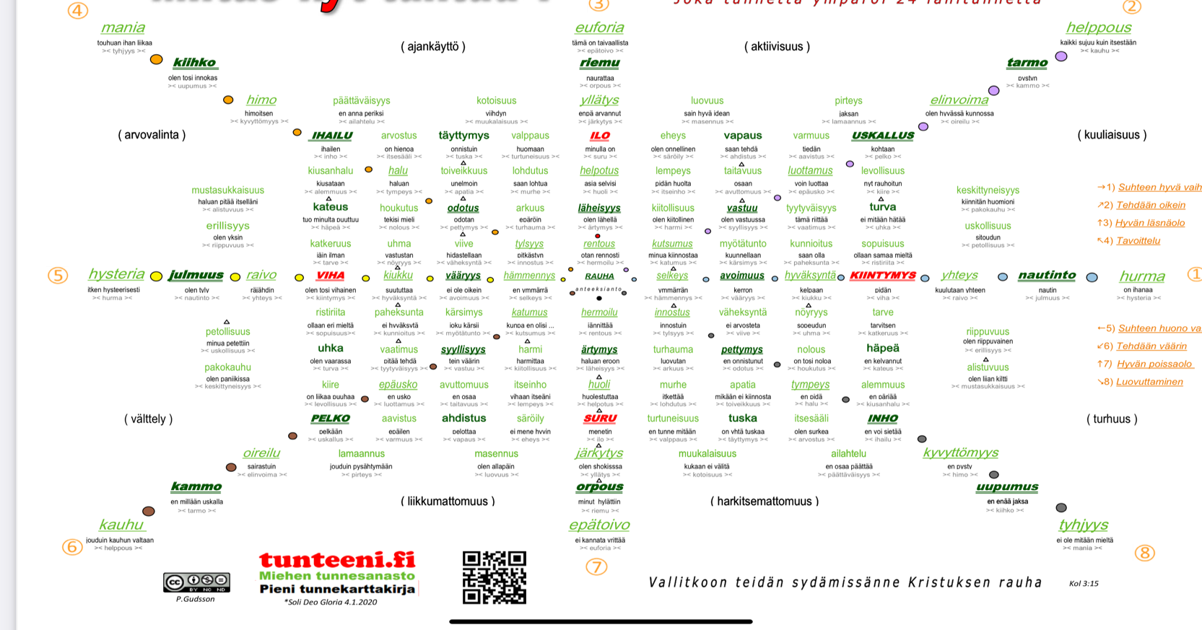
1.2 | tyytyväisyys |  | tämä riittää |  |  | >< vaatimus ><
5.6 | uhka |  | olen vaarassa |  |  | >< turva ><
4.5 | uhma |  | vastustan |  |  | >< nöyryys ><
2 | uskallus |  | kohtaan |  |  | >< pelko ><
1.2 | uskollisuus |  | sitoudun |  |  | >< petollisuus ><
8 | uupumus |  | en enää jaksa |  |  | >< kiihko ><
5 | vääryys |  | ei ole oikein |  |  | >< avoimmuus ><
5.6 | vaatimus |  | pitää tehdä |  |  | >< tyytyväisyys ><
8.1 | väheksyntä |  | ei arvosteta |  |  | >< viive ><
3.4 | valppaus |  | huomaan |  |  | >< turtuneisuus ><
2.3 | vapaus |  | saan tehdä |  |  | >< ahdistus ><
2.3 | varmuus |  | tiedän |  |  | >< aavistus ><
2 | vastuu |  | olen vastuussa |  |  | >< syyllisyys ><
5 | viha |  | olen tosi vihainen |  |  | >< kiintymys ><
4.5 | viive |  | hidastellaan |  |  | >< väheksyntä ><
1 | yhteys |  | kuulutaan yhteen |  |  | >< raivo ><
3 | yllätys |  | enpä arvannut |  |  | >< järkytys ><

6 | 7 | 8 | 1 | 2 | 3 | 4 | 5
merry | exhilarated | vigorous | spiritual | pathetic | dreamy | lyrical | humorous
joyous | soaring | robust | lofty | doleful | yielding | leisurely | playful
gay | triumphant | emphatic | awe-inspiring | sad | tender | satisfying | whimsical
happy | dramatic | martial | dignified | mournful | sentimental | serene | fanciful
cheerful | passionate | ponderous | sacred | tragic | longing | tranquil | quaint
bright | sensational | majestic | solemn | melancholy | yearning | quiet | sprightly
 | agitated | exalting | sober | frustrated | pleading | soothing | delicate
 | exciting |  | serious | depressing | plaintive |  | light
 | impetuous |  |  | gloomy |  |  | graceful
 | restless |  |  | heavy
 |  |  |  | dark

Feeling Words List
Protective Emotions |  |  |  |  |  |  |  |  | Connective Emotions

Anger | annoyed
Fear | afraid
Anger | agitated
Fear | anxious
Anger | bitter
Fear | cowardly
Anger | critical
Anger | disgusted
Fear | fearful
Anger | fed up
Fear | frightened
Anger | frustrated
Anger | furious
Fear | horrified
Fear | insecure
Fear | intimidated
Anger | irritated
Anger | livid
Anger | mad
Fear | nervous
Anger | outraged
Fear | panicky (ed)
Anger | raging
Anger | resentful
Anger | seething
Fear | shaky
Fear | tense
Fear | terrified
Fear | threatened
Fear | timid
Fear | uneasy
Fear | worried
Panic | flumoxed
Panic | mixed up
Panic | unsure
Panic | uncomfortable
Panic | troubled
Panic | perplexed
Panic | insecure
Panic | disoriented
Panic | stunned
Panic | shocked
Panic | anxious
Panic | stuck
Panic | lost
Panic | trapped
Panic | desperate
Panic | helpless
Panic | frozen
Panic | hysterical
Panic | paralyzed
Sadness | disappointed
Sadness | low
Sadness | down
Sadness | gloomy
Sadness | disturbed
Sadness | mingin
Sadness | unhappy
Sadness | hurt
Sadness | awful
Sadness | distressed
Sadness | hopeless
Sadness | miserable
Sadness | heartbroken
Sadness | depressed
Sadness | terrible
Sadness | crushed
Sadness | devastated

 | B
FEARFL | anxious |  | ahdistunut
STRONG | Unique |  | Ainutlaatuinen
STRESSED/TIRED | overwhelmed |  | ällikällä lyöty
Caring | giving |  | antaa
DISCONNECTED | apathetic |  | apaattinen
ANGRY | Irritated |  | Ärsyttää
ANGRY | Displeased |  | Ärsyyntynyt
ANNOYED | edgy |  | ärtyisä
ANNOYED | irritable |  | ärtyisä
GRATEFUL | appreciative |  | arvostava
HELPED | Appreciated |  | Arvostettu
HELPED | Cherished |  | Arvostettu
Abundance | Appreciation |  | Arvostus
HAPPY | Blissful |  | Autuas
Caring | helpful |  | avulias
VULNERABLE | helpless |  | avuton
STRONG | Dynamic |  | Dynaaminen
AVERSION | dislike |  | ei pidä
Playful | lively |  | Eloisa
Playful | alive |  | Vilkas
Weak Feelings | lifeless |  | eloton
Playful | energized |  | energisoitunut
CONFUSED | Doubtful |  | Epäilyttävä
ANXIOUS | Uncomfortable |  | Epämukava
DISCOMFORT | uncomfortable |  | epämukava
CONFUSED | Hesitant |  | Epäröivä
FEARFL | hesitant |  | epäröivä
ANXIOUS | Desperate |  | Epätoivoinen
SAD | Desperate |  | Epätoivoinen
DISCOMFORT | unsettled |  | epävakaa
ANXIOUS | Unsure |  | Epävarma
CONFUSED | Uncertain |  | Epävarma
CONFUSED | Unsure |  | Epävarma
VULNERABLE | insecure |  | epävarma
DISCONNECTED | distant |  | Etäinen
Wonder | Distance |  | Etäisyys
Seeking / Engaging with | clever |  | fiksu
Sexual | flirtatious |  | flirttaileva
Sexual | physical |  | fyysistä
HURT | Wounded |  | Haavoittunut
Weak Feelings | vulnerable |  | haavoittuvainen
DISCOMFORT | disturbed |  | häiriintynyt
DISCOMFORT | perturbed |  | häiriintynyt
DISCONNECTED | distracted |  | hajamielinen
INTERESTED | spellbound |  | haltioissaan
Sexual | desirous |  | halukas
FEARFL | paralyzed |  | halvaantunut
AVERSION | contempt |  | halveksuntaa
DISCOMFORT | startled |  | hämmästynyt
GLAD | amazed |  | hämmästynyt
GLAD | awed |  | hämmästynyt
ANXIOUS | Troubled |  | Hämmentynyt
CONFUSED | baffled |  | hämmentynyt
CONFUSED | bewildered |  | hämmentynyt
CONFUSED | dazed |  | hämmentynyt
CONFUSED | Embarrassed |  | Hämmentynyt
CONFUSED | perplexed |  | hämmentynyt
EMBARRASSED | flustered |  | hämmentynyt
Playful | whimsical |  | hassu
EXCITING | Startling |  | Hätkähdyttävä
Weak Feelings | fragile |  | hauras
Weak Feelings | frail |  | hauras
EMBARRASSED | ashamed |  | hävettää
HURT | Impaired |  | Heikentynyt
AFFECTION | tender |  | Hellä
Caring | tender |  | Hellä
Sexual | affectionate |  | hellä
PEACEFUL | relieved |  | helpottunut
Playful | spirited |  | henkisesti
Sexual | aroused |  | herättänyt
VULNERABLE | sensitive |  | herkkä
FEARFL | nervouS |  | hermostunut
Calm | Quietness |  | Hiljaisuus
Playful | light-hearted |  | hilpeä
Caring | nurturing |  | hoivaamista
ANGRY | Mad |  | Hullu
DISCOMFORT | alarmed |  | huolestuneena
FEARFL | worried |  | huolestunut
Caring | considerate |  | huomaavainen
Playful | ecstatic |  | hurmioitunut
Weak Feelings | shaky |  | hutera
GLAD | amused |  | huvittunut
HAPPY | Amused |  | Huvittunut
Playful | amused |  | huvittunut
HURT | Rejected |  | Hylätty
HELPED | Accepted |  | Hyväksytty
Abundance | well-being |  | Hyvinvointi
GLAD | wonder |  | ihme
HAPPY | Delighted |  | Ilahtunut
HAPPY | Cheerful |  | Iloinen
HAPPY | Glad |  | Iloinen
HAPPY | Joyful |  | Iloinen
Playful | cheerful |  | iloinen
Playful | cheerful |  | iloinen
Playful | delighted |  | iloinen
Playful | glad |  | iloinen
Playful | joyful |  | iloinen
Weak Feelings | impotent |  | impotentti
SAD | Disgusted |  | Inhottu
AVERSION | disgusted |  | inhottuneena
GLAD | excited |  | innoissaan
GLAD | thrilled |  | innoissaan
HAPPY | Excited |  | Innoissaan
Playful | excited |  | innoissaan
Seeking / Engaging with | eager |  | innokas
GLAD | enthusiastic |  | innostunut
HAPPY | Enthusiastic |  | Innostunut
Inspiration | Enthusiasm |  | innostus
ENERGIZED | Inspired |  | Inspiroitunut
GLAD | inspired |  | inspiroitunut
Seeking / Engaging with | inspired |  | inspiroitunut
EXCITING | Inspiring |  | Inspiroiva
Sexual | passionate |  | intohimoinen
Inspiration | Detachment |  | Irtautuminen
SAD | Weepy |  | Itkevä
SAD | Tearful |  | Itkuinen
EMBARRASSED | self-conscious |  | itsetietoinen
Seeking / Engaging with | confident |  | itsevarma
STRONG | Confident |  | Itsevarma
ANXIOUS | Frozen |  | Jäätynyt
FEARFL | tense |  | jännittynyt
Weak Feelings | thirsty |  | janoinen
ANGRY | Exasperated |  | Järkyttynyt
ANXIOUS | Stunned |  | Järkyttynyt
AVERSION | appalled |  | järkyttynyt
DISCOMFORT | shocked |  | järkyttynyt
SAD | Dismayed |  | järkyttynyt
GLAD | joytul |  | joytul
Wonder | Intrigue |  | Juonittelu
ANXIOUS | Stuck |  | Juuttunut
YEARNING | longing |  | kaipuu
BAD | Atrocious |  | Kamalaa
BAD | Awful |  | Kamalaa
GLAD | encouraged |  | kannustetaan
HOPEFUL | encouraged |  | kannustetaan
CONFIDENT | Encouraged |  | Kannustettu
ANNOYED | impatient |  | kärsimätön
YEARNING | envious |  | kateellinen
ANGRY | Bitter |  | Katkera
ANNOYED | bitter |  | katkera
PAIN | remorseful |  | katuvainen
AVERSION | horrified |  | kauhistuneena
FEARFL | terrified |  | kauhuissaan
TIRED | Spent |  | Käytetty
Seeking / Engaging with | inventive |  | kekseliäs
PEACEFUL | centered |  | keskitetty
ENERGIZED | Focused |  | keskittynyt
Seeking / Engaging with | focused |  | keskittynyt
HURT | Tortured |  | Kidutettu
INTERESTED | fascinated |  | kiehtoi
Seeking / Engaging with | fascinated |  | kiehtoi
INTERESTED | intrigued |  | kiehtonut
Seeking / Engaging with | intrigued |  | kiehtonut
INTERESTED | engaged |  | kihloissa
ANGRY | Agitated |  | Kiihtynyt
DISCOMFORT | agitated |  | kiihtynyt
DISCONNECTED | uninterested |  | kiinnostamaton
HELPED | Commended |  | Kiitetty
GLAD | grateful |  | kiitollinen
GRATEFUL | thankful |  | kiitollinen
HAPPY | Grateful |  | Kiitollinen
Abundance | gratitude |  | Kiitollisuus
Playful | giggly |  | kikattava
Weak Feelings | sore |  | kipeä
HAPPY | Bright |  | Kirkas
FEARFL | petrified |  | kivettynyt
HURT | Mistreat |  | Kohdella huonosti
Playful | comical |  | koominen
GRATEFUL | touched |  | kosketti
SAD | Harsh |  | Kova
ANGRY | Critical |  | Kriittinen
HURT | Criticized |  | Kritisoitu
TIRED | Worn out |  | Kulunut
Worthiness | Esteem |  | Kunnia
Seeking / Engaging with | ambitious |  | kunnianhimoinen
STRONG | Ambitious |  | Kunnianhimoinen
PAIN | miserable |  | kurja
SAD | Miserable |  | Kurja
SAD | wretched |  | kurja
Blissfulness | Misery |  | Kurjuutta
Sexual | hot |  | kuuma
ANGRY | Fed up |  | kyllästynyt
Sexual | turned on |  | kytketty päälle
AFFECTION | warm |  | lämmin
DISCOMFORT | restless |  | levoton
DISCOMFORT | troubled |  | levoton
DISCOMFORT | uneasy |  | levoton
FEARFL | apprehensive |  | levoton
SAD | troubled |  | levoton
STRESSED/TIRED | restless |  | levoton
EXCITING | Moving |  | Liikkuva
Caring | attached |  | liitteenä
Caring | joined |  | liittynyt
PAIN | heartbroken |  | lohduton
CONFIDENT | Comforted |  | lohdutti
TIRED | Run-down |  | Loppua
Weak Feelings | run-down |  | loppua
STRESSED/TIRED | burnt out |  | loppuunpalanut
HURT | Offend |  | Loukata
ANGRY | Aggrieved |  | Loukkaantunut
HURT | Injured |  | Loukkaantunut
Courage | Firmness |  | Lujuus
HAPPY | Charmed |  | Lumottu
INTERESTED | enchanted |  | lumottu
Seeking / Engaging with | Creation |  | Luominen
Faith | Trustfulness |  | Luottamus
ENERGIZED | Creative |  | Luova
Seeking / Engaging with | creative |  | luova
Blissfulness | Depression |  | Masennus
Blissfulness | despondence |  | masennus
BAD | Disheartening |  | masentavaa
SAD | Dejected |  | Masentunut
SAD | Depressed |  | Masentunut
SAD | despondent |  | masentunut
SAD | discouraged |  | masentunut
SAD | disheartened |  | masentunut
TIRED | Dejected |  | Masentunut
Weak Feelings | discouraged |  | masentunut
BAD | Rotten |  | Mätä
CONFUSED | lost |  | menetetty
Playful | imaginative |  | mielikuvituksellinen
ENERGIZED | Motivated |  | Motivoitunut
GLAD | motivated |  | motivoitunut
Seeking / Engaging with | motivated |  | motivoitunut
PEACEFUL | comfortable |  | mukava
Abundance | Comfort |  | Mukavuus
HURT | Crush |  | Murskata
SAD | Crushed |  | Murskattu
HURT | Jealous |  | Mustasukkainen
YEARNING | jealous |  | mustasukkainen
AFFECTION | compassionate |  | myötätuntoinen
DISCOMFORT | turbulent |  | myrskyisä
CONFUSED | mystified |  | mystifioitunut
Weak Feelings | hungry |  | nälkäinen
RESTED | rejuvenated |  | nuorentunut
HOPEFUL | expectant |  | odottava
Love | devotion |  | omistautumista
GLAD | happy |  | onnellinen
Playful | happy |  | onnellinen
SAD | Unhappy |  | Onneton
CONFIDENT | Successful |  | Onnistunut
GLAD | optimistic |  | optimistinen
HAPPY | Optimistic |  | Optimistinen
HOPEFUL | optimistic |  | optimistinen
Playful | optimistic |  | optimistinen
Sexual | orgasmic |  | orgasminen
Seeking / Engaging with | determined |  | päättänyt
ENERGIZED | Determined |  | Päättäväinen
Courage | In decisiveness |  | Päättäväisyydessä
Courage | determination |  | päättäväisyys
HURT | Abused |  | Pahoinpidelty
ENERGIZED | Refreshed |  | Päivitetty
TIRED | Burned out |  | Palanut
Love | Adoration |  | Palvonta
FEARFL | panicked |  | panikoi
HELPED | Healed |  | Parantui
Sexual | cuddly |  | pehmoinen
Courage | Cowardice |  | Pelkuruus
ANXIOUS | Afraid |  | Peloissaan
FEARFL | afraid |  | peloissaan
FEARFL | frightened |  | peloissaan
FEARFL | scared |  | peloissaan
CONFUSED | Pessimistic |  | Pessimistinen
HURT | Betrayed |  | Petti
HURT | Let down |  | Pettymys
SAD | disappointed |  | pettynyt
Playful | bouncy |  | pirteä
Sexual | frisky |  | pirteä
ANGRY | upset |  | poissa tolaltaan
CONFUSED | Upset |  | Poissa tolaltaan
SAD | Upset |  | Poissa tolaltaan
Weak Feelings | defenseless |  | puolustuskyvytön
ANGRY | Enraged |  | raivoissaan
ANGRY | Furious |  | Raivoissaan
ANGRY | Livid |  | Raivoissaan
ANGRY | outraged |  | raivoissaan
ANGRY | Raging |  | Raivoissaan
ANGRY | irate |  | raivostunut
AFFECTION | loving |  | rakastava
Caring | loving |  | rakastava
HAPPY | Loving |  | Rakastava
HELPED | Loved |  | Rakastettu
Sexual | amorous |  | rakastunut
Seeking / Engaging with | constructive |  | rakentava
HURT | Punished |  | Rangaistettu
SAD | Heavy |  | Raskas
SAD | heavy hearted |  | raskassydäminen
CONFIDENT | Peaceful |  | Rauhallinen
Calm | Tranquility |  | Rauhallisuus
PEACEFUL | calm |  | rauhoittaa
CONFIDENT | Relaxed |  | rento
PEACEFUL | relaxed |  | rento
Playful | relaxed |  | rento
RESTED | relaxed |  | rento
Playful | elated |  | riemuissaan
YEARNING | pining |  | Riutuminen
Sexual | romantic |  | romanttinen
VULNERABLE | shaky |  | Säikky
Weak Feelings | ill |  | sairas
Weak Feelings | sick |  | sairas
HURT | Ache |  | Särky
ANXIOUS | Hurt |  | Satuttaa
PAIN | hurt |  | satuttaa
PEACEFUL | composed |  | säveltänyt
DISCOMFORT | discombobulated |  | sekaisin
EXCITING | Stirring |  | Sekoitetaan
ANXIOUS | Mixed up |  | Sekoitettu
Sexual | Sexy |  | Seksikäs
GRATEFUL | moved |  | siirretty
CONFUSED | toIn |  | sisään
HAPPY | Content |  | Sisältö
PEACEFUL | content |  | sisältö
STRONG | Tenacious |  | Sitkeä
Seeking / Engaging with | engaged |  | Sitoutunut
HELPED | Blessed |  | Siunattu
Playful | spontaneous |  | spontaani
Inspiration | Stimulation |  | Stimulaatio
INTERESTED | stimulated |  | stimuloitunut
Seeking / Engaging with | stimulated |  | stimuloitunut
Sexual | stimulated |  | stimuloitunut
EXCITING | Stimulating |  | Stimuloiva
ANXIOUS | Stressed |  | Stressaantunut
Weak Feelings | stressed |  | stressaantunut
Worthiness | Grace |  | Suosio
BAD | Sordid |  | Surkea
PAIN | grief |  | suru
SAD | Mournful |  | Surullinen
SAD | Sorrowful |  | Surullinen
BAD | Infamous |  | Surullisen kuuluisa
BAD | Grievous |  | Surullista
ANNOYED | exasperated |  | suuttunut
ANNOYED | irked |  | suuttunut
EXCITING | Rousing |  | Sykähdyttävä
AFFECTION | sympathetic |  | sympaattinen
Kindness | Sympathy |  | Sympatiaa
SAD | Gloomy |  | Synkkä
EMBARRASSED | guilty |  | syyllinen
Seeking / Engaging with | artistic |  | taiteellinen
EXCITING | Mind-blowing |  | Tajunnanräjäyttävä
HELPED | Saved |  | Tallennettu
Sexual | tender |  | tarjous
Caring | attentive |  | tarkkaavainen
PEACEFUL | fulfilled |  | täyttynyt
ENERGIZED | Healthy |  | Terve
GLAD | hopeful |  | toiveikas
HAPPY | Hopeful |  | Toiveikas
SAD | hopeless |  | toivoton
AVERSION | repulsed |  | torjui
ANNOYED | grumpy |  | töykeä
PAIN | devastated |  | tuhoutunut
Caring | supportive |  | tukeva
DISCONNECTED | numb |  | tunnoton
Seeking / Engaging with | productive |  | tuottava
ANNOYED | frustrated |  | turhautunut
SAD | Frustrated |  | Turhautunut
Caring | secure |  | turvallinen
CONFIDENT | Secure |  | Turvallinen
STRONG | Secure |  | Turvallinen
Confidence | Safety |  | Turvallisuus
PAIN | agony |  | tuska
FEARFL | distress |  | tuskaa
TIRED | Drained |  | Tyhjennetty
STRESSED/TIRED | depleted |  | tyhjentynyt
Wonder | Emptiness |  | Tyhjyys
DISCONNECTED | bored |  | tylsistynyt
TIRED | Bored |  | Tylsistynyt
GLAD | pleased |  | tyytyväinen
HAPPY | Pleased |  | Tyytyväinen
PEACEFUL | satistied |  | tyytyväinen
HURT | Victimize |  | Uhriksi
CONFUSED | Shy |  | Ujo
STRESSED/TIRED | sleepy |  | unelias
CONFIDENT | Brave |  | urhea
Seeking / Engaging with | bold |  | Uskalias
Faith | Belief |  | Usko
Wonder | Curiosity |  | Uteliaisuus
INTERESTED | curious |  | utelias
Seeking / Engaging with | curious |  | utelias
Seeking / Engaging with | inquisitive |  | utelias
STRESSED/TIRED | exhausted |  | uupunut
TIRED | Exhausted |  | Uupunut
Weak Feelings | exhausted |  | uupunut
RESTED | renewed |  | uusittu
ENERGIZED | Renewed |  | Uusiutunut
CONFIDENT | Strong |  | Vahva
RESTED | strong |  | vahva
ENERGIZED | Strengthened |  | Vahvistettu
DISCONNECTED | indifferent |  | välinpitämätön
STRESSED/TIRED | listless |  | välinpitämätön
TIRED | Indifferent |  | Välinpitämätön
TIRED | Listless |  | Välinpitämätön
Blissfulness | Indifference |  | Välinpitämättömyys
Wonder | Indifference |  | Välinpitämättömyys
PAIN | regretful |  | valitettavaa
CONFIDENT | Prepared |  | Valmis
HELPED | Empowered |  | Valtuutettu
STRONG | Empowered |  | Valtuutettu
VULNERABLE | reserved |  | varautunut
CONFIDENT | Assured |  | Varma
CONFIDENT | Certain |  | Varma
STRONG | Certain |  | Varma
STRONG | Sure |  | Varma
Faith | assuredness |  | varmuus
Confidence | Assuredness |  | Varmuutta
Courage | Certainty |  | Varmuutta
VULNERABLE | leery |  | varovainen
BAD | Disagreeable |  | Vastenmielinen
BAD | Odious |  | vastenmielistä
STRESSED/TIRED | fatigued |  | väsynyt
STRESSED/TIRED | weary |  | väsynyt
TIRED | Fatigued |  | Väsynyt
TIRED | Weary |  | Väsynyt
Weak Feelings | tired |  | väsynyt
HURT | Damaged |  | Vaurioitunut
HURT | Bleed |  | Verenvuoto
ANGRY | Annoyed |  | Vihainen
ANGRY | Resentful |  | Vihainen
SAD | Hateful |  | Vihamielinen
ENERGIZED | Vibrant |  | Vilkas
ENERGIZED | Invigorated |  | Virkistynyt
GLAD | invigorated |  | virkistynyt
RESTED | invigorated |  | virkistynyt
RESTED | refreshed |  | virkistynyt
EXCITING | Powerful |  | Voimakas
STRONG | Powerful |  | Voimakas
TIRED | Powerless |  | Voimaton
Weak Feelings | powerless |  | voimaton
Caring | connected |  | yhdistetty
Harmony | Unity |  | Yhtenäisyys
Caring | Connection |  | Yhteys
Harmony | Connection |  | Yhteys
Playful | Connection |  | Yhteys
Sexual | Connection |  | Yhteys
PAIN | lonely |  | yksinäinen
TIRED | Overtired |  | Yliväsynyt
DISCOMFORT | surprised |  | yllättynyt
CONFUSED | puzzled |  | ymmällään
HELPED | Understood |  | Ymmärsi
Caring | understanding |  | ymmärtävä
AFFECTION | friendly |  | ystävällinen
Caring | friendly |  | ystävällinen
Caring | kind |  | ystävällinen
HELPED | Befriended |  | Ystäytyi

Sheet8
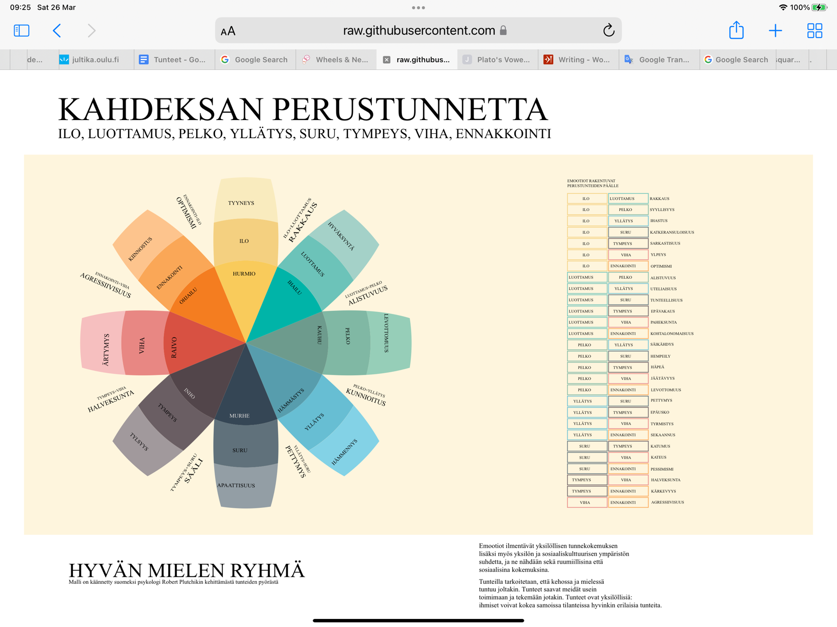

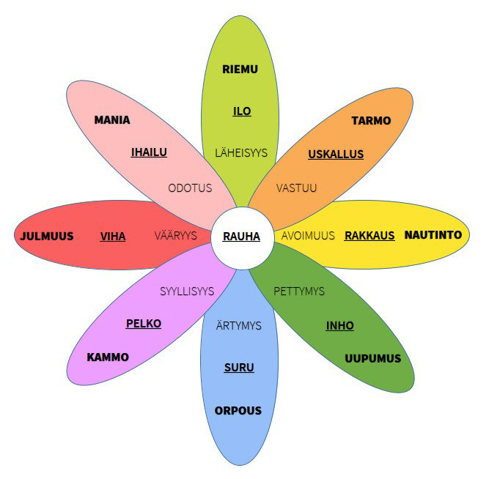

Syyllisyys | Odotus | Läheisyys | Vääryys
Pelko | Ihailu | Ilo | Viha
Kammo | Mania | Riemu | Julmuus

Pelko | Luottamus | Ilo | Viha

Ärtymys | Pettymys | Avoimuus | Vastuu
Suru | Inho | Rakkaus | Uskallus
Orpous | Uupumus | Nautinto | Tarmo

Suru | Tympeys

